印刷用_2024
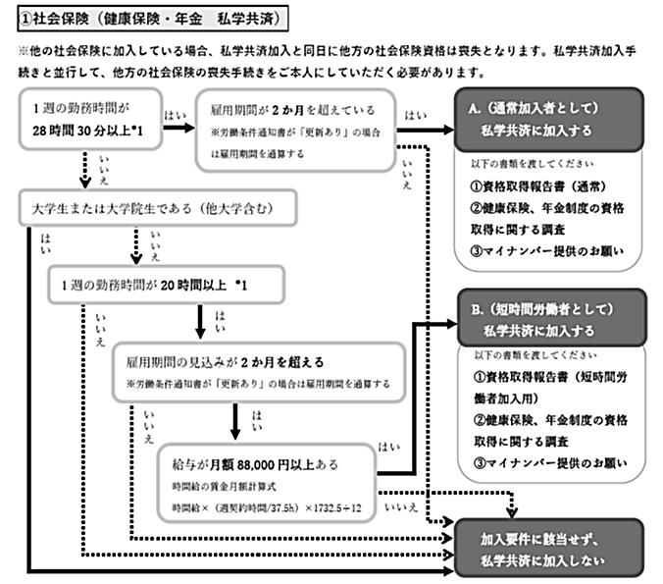
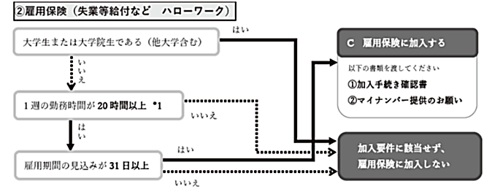
 |  |  |  |  | 労働条件通知書(非常勤職員） |  |  |  |  |  |  |  |  |  |  |  |  |  |  |  |  |  |  |  |  | 年 |  |  | 月 |  |  | 日
 | 様
 | あなたを雇用するにあたっての労働条件は、次のとおりです。
 |  |  |  |  |  |  |  |  |  |  |  |  |  |  |  |  |  |  |  |  |  |  |  | 学校法人立命館
 |  |  |  |  |  |  |  |  |  |  |  |  |  |  |  |  |  |  |  |  |  |  |  | 人事課長 新野 豊

【労働条件欄】 | ＊担当研究者が該当する項目をチェックおよび記入してください。
雇用種別 | 非常勤職員（教研） 立命館大学または立命館アジア太平洋大学の学籍を有しない者
雇用期間 |  |  | 年 |  | 月 |  |  | 日 | ～ |  |  |  | 年 |  |  | 月 |  |  | 日
更新の有無 |  | 双方合意の場合契約を更新することがある |  |  |  |  |  |  |  |  | 更新しない
更新の判断基準 | 能力、勤務状況・態度、従事している業務の進捗状況、契約期間満了時の業務量等
主な就業場所 | キャンパス： |  |  |  | 衣笠 |  |  | 朱雀 |  | □ | BKC |  |  | OIC |  | □ | その他（勤務地： |  |  |  |  |  |  |  |  |  |  |  |  |  |  | )
 |  | （建物名 |  |  |  |  |  |  |  |  |  |  | 階数 |  |  | 階 |  | 部屋名 |  |  |  |  |  |  |  |  |  |  |  |  | )
 | （変更の範囲） 学校法人立命館が設置する学校、事業所
 | 勤務管理部課： |  |  |  | 衣笠 BKC OIC | 衣笠 |  |  |  | BKC |  |  |  | OIC
業務の内容
 | （変更の範囲） その他所属長（担当研究者、作業指揮者（管理者）含む）が指示する業務
始業、終業の時刻・ 休憩時間 | 1. 始業・終業の時刻 |  |  |  |  |  | 始業：（ 時 分） 終業：（ 時 分）
 | 2.週の所定勤務時間 |  |  |  |  |  | 時間/週（※休憩時間を除く）
 |  |  | ※勤務時間は、1日につき実働8時間、1週間につき実働40時間以内。 休憩時間は実働6時間超で少なくとも45分、実働8時間超で少なくとも1時間付与する。
所定外時間労働 | なし
勤務日 |  | 週 |  | 日 | （ | 月/火/水/木/金/土/日 |  |  |  |  |  |  |  | 曜日勤務） |  |  |  |  | 別途、シフト表等を交付して勤務時間、勤務日を指定する。
休日 | 学校法人立命館時間雇用職員就業規則（以下「就業規則」という。）第19条および第20条の定めによる。
年次有給休暇 |  | あり（ 日） |  |  |  |  | なし
給与 | 時給： |  |  |  |  |  |  |  |  |  |  |  |  |  |  |  |  |  |  |  |  |  |  |  |  |  |  |  | /実働1時間 |  |  |  | 1,000円（研究事務補助業務）
通勤手当 | 学校法人立命館時間雇用職員給与規程第11条の定めによる。 |  |  |  |  |  |  |  |  |  |  |  |  |  |  |  |  |  |  |  |  |  |  |  |  |  |  |  |  |  |  |  | 1,000円（研究補助業務/学部学生または学部卒業者等）
給与締切日・支給日 |  | 月末締め、翌月25日支給 |  |  |  |  |  |  |  |  | 月末締め、翌月２０日支給 |  |  |  |  |  |  |  |  |  |  |  |  |  |  |  |  |  |  |  |  |  | 1,150円（研究補助業務/博士課程前期課程・修士課程学生または課程修了者）
給与計算・支給方法 | 給与規程第3条、第5条および第7条から第10条までの定めによる。 |  |  |  |  |  |  |  |  |  |  |  |  |  |  |  |  |  |  |  |  |  |  |  |  |  |  |  |  |  |  |  | 1,400円（研究補助業務/博士課程後期課程学生、課程修了者または満期退学者）
昇給・賞与・退職金 | 昇給 なし |  |  |  |  |  | 賞与 なし |  |  |  |  |  |  | 退職金 なし |  |  |  |  |  |  |  |  |  |  |  |  |  |  |  |  |  |  | 1,900円（研究補助業務/看護師資格を有して行う専門的業務）
退職・解雇に関する事項 | 就業規則第10条第1項、第11条および12条から第14条までの定めによる。 |  |  |  |  |  |  |  |  |  |  |  |  |  |  |  |  |  |  |  |  |  |  |  |  |  |  |  |  |  |  |  | 4,000円（研究補助業務/臨床心理士資格を有して行うカウンセリング等専門的業務）
社会保険等の適用 | 雇用保険： |  |  |  | あり |  |  |  | なし |  |  |  |  | 私学共済： |  |  |  |  | あり |  |  |  | なし |  |  | 労災保険：あり
相談窓口 |  | 衣笠 |  | BKC |  |  | OIC |  |  |  | リサーチオフィス
その他 | 担当研究者：所属 |  |  |  |  |  |  |  |  |  |  |  | 氏名： |  |  |  |  |  |  |  |  | （教職員番号）
 | 作業指揮（管理）者：所属 |  |  |  |  |  |  |  |  |  |  |  | 氏名： |  |  |  |  |  |  |  |  | （教職員番号）
※以上のほかは、就業規則・給与規程によります。
【被雇用者基本事項欄】 | ＊被雇用者が該当する項目をチェックおよび記入してください。
被雇用者氏名・生年月日 | ﾌﾘｶﾞﾅ |  |  |  |  |  |  |  |  |  |  |  |  |  |  |  |  |  |  |  |  | 生年月日 |  |  |  | 西暦 |  |  |  |  | 年
 | 氏名 |  |  |  |  |  |  |  |  |  |  |  |  |  |  |  |  |  |  |  |  |  |  |  |  |  |  | 月 |  |  | 日
他大学学生 |  |  |  |  |  |  | 大学 |  |  |  |  |  |  |  |  |  | 部/研究科 |  |  |  |  | 学生証番号
（※社会人は記入不要） |  |  |  |  |  |  |  |  |  |  |  |  |  |  |  |  | 回生
住所・連絡先 | 住所： |  | 〒
 | 電話（携帯可）： |  |  |  |  |  |  |  |  |  |  |  |  |  |  | メール：
立命館大学内での他の勤務の有無 |  |  | あり（勤務先： |  |  |  |  |  |  |  |  |  |  |  | ） | （雇用種別： |  |  |  |  |  |  |  |  |  | ） |  |  |  | なし
教職員番号 |  |  |  |  |  |  | （７ケタ） 立命館での雇用歴があり、教職員番号がわかる方は記入してください。
在留資格（外国籍の場合） | 在留資格 |  |  |  | 留学 |  |  | その他（ |  |  |  |  |  |  |  | ） |  | 在留期限 |  |  |  |  | 年 |  |  | 月 |  |  | 日 |  | まで
口座振込先情報 | 金融機関名： |  |  |  |  |  |  |  |  |  |  |  | 銀行 |  |  | 金融機関コード4桁
＊本人名義口座に限る | 支店名： 支店 |  |  |  |  |  |  |  |  |  |  |  | 支店 |  |  | 支店コード 3桁
 | 口座番号： |  |  | （普通）
 | 口座名義： |  |  |  |  |  |  |  |  |  |  |  | フリガナ：
【提出書類】
扶養控除等異動申告書 |  | 立命館に提出済（提出先部署： ） |  |  |  |  |  |  |  |  |  |  |  |  |  |  | 今回立命館に提出する（未提出または変更のため） |  |  |  |  |  |  |  |  |  |  |  | ⇒【月額甲】
※１ |  | 立命館には提出しない（立命館以外の企業等に提出済） |  |  |  |  |  |  |  |  |  |  |  |  |  |  |  |  |  |  |  |  |  |  |  |  |  |  | ⇒【月額乙】
在留カード（両面）の写し |  | 提出済（提出先部課： |  |  |  |  |  |  |  |  |  |  |  |  | ） | ※他部署に提出済みの場合でも、別途リサーチオフィスに提出してください。
（外国籍の方） |  | 提出する |  |  |  | ※他大学の留学生は資格外活動許可が必要です。
※１ 立命館からの収入が自身の収入のうち最大の方は提出してください。
※以上の情報を記入後、本通知書を提出書類とともに各リサーチオフィス事務室に提出してください。

研究部使用欄 | BCM予算コード |  |  |  |  |  |  |  |  |  |  |  |  |  | BCM予算コード名称

【執行予算区分欄】 | ※資金種別ごと、雇用期間ごと、１名の雇用につき１通を提出してください。
執行予算 資金種別 |  | 研究環境整備費 |  |  |  |  |  |  | 【外部資金】 |  |  |  |  |  |  |  |  |  |  | 【科研費】
 | 【学内の研究推進制度】 |  |  |  |  |  |  |  |  | 受託研究（ |  |  |  |  |  |  |  |  | ） |  | 新学術領域研究 |  |  |  |  |  | 若手研究（ |  |  |  | ）
 |  | 科研費獲得推進型 |  |  |  |  |  |  |  | 学外共同研究 |  |  |  | （ |  |  |  |  | ） |  | 基盤研究（ |  |  |  | ） |  | 若手研究
 |  | 研究成果国際発信プログラム |  |  |  |  |  |  |  | 奨学寄附金 |  |  |  | （ |  |  |  |  | ） |  | 挑戦的萌芽研究 |  |  |  |  |  | 研究活動ｽﾀｰﾄ支援
 |  | 個人研究費 |  |  |  |  |  |  |  | 研究資金繰越管理 |  |  |  |  | （ |  |  |  | ） |  | 挑戦的研究（ |  |  |  | ） |  | 特別研究員奨励費
 |  | その他学内制度 |  |  |  |  |  |  |  | その他外部資金 |  |  |  |  |  |  |  |  |  |  | その他 |  | （ |  |  |  |  |  |  |  |  | ）
 |  | （ |  |  |  |  |  | ） |  |  | （ |  |  |  |  |  |  |  | ） |  | 分担金 |  |  |  |  | 代表者所属（ |  |  |  |  |  | ）
 |  |  |  |  |  |  |  |  |  |  |  |  |  |  |  |  |  |  |  |  |  |  |  |  |  | 種目（ |  |  |  |  |  | ）

■ 研究代表者（分担者の場合） | 代表者所属機関： |  |  |  |  |  |  |  |  |  |  |  |  |  |  | 代表者名：

■基準額以外の給与単価を設定する理由 (該当する場合のみ記入）

研究部使用欄
私学共済加入の場合 ＊週の所定勤務日数、１日勤務時間を記載すること | 週の所定勤務日数 |  |  |  |  |  |  |  |  |  | 日 | １日の勤務時間 |  |  |  |  |  |  |  | 時間
特記事項

 | ■基準額を超える給与単価を設定する場合（該当する場合のみ記入）
 | 稟議番号（稟議書（写）の添付のこと）：
 | 通知書番号 |  |  |  |  |  | FBコード |  |  |  |  |  |  |  | 承認（予算単位責任者） |  |  |  |  |  | 点検 |  |  |  |  |  | 受付
 |  |  |  |  |  |  |  |  |  |  |  |  |  |  | 年 月 日 |  |  |  |  |  | 年 月 日 |  |  |  |  |  | 年 月 日

